Munka1
A szürke mezőket kitöltve küldje vissza részünkre a megfelelő fax számra/email címre.
Ha a maradékot nem kéri vagy személyes átvételkor nem viszi el, a tárolását nem tudjuk vállalni és megsemmisítésre kerül.
 |  | Ajánlatkérés Megrendelés |  |  | Magyarázat
 |  | Maradékot hozzácsomagolni
Megrendelő neve: |  |  |  | Elem.Nr.: | Szabászati megrendelőnek megfelelően
Címe (számlacím): |  |  |  | Munkalap: | JAFHolz munkalap kollekcióból választani
Tel. / Fax: |  |  |  | Élzáró anyag: | JAFHolz élanyag kollekcióból választani
Szállítási cím: |  |  |  | Méretezés: | Csak a megadott határok között
Személyes elvitel: |  |  |  |  | L1,2…: Hosszúság, B1,2…: Szélesség Szálirányt a rajzokon jelölni!
Vevőkód: |  |  |  | Megjegyzés:
Megrendelés dátuma:
Kívánt szállítási határidő:
Megrendelés száma:
Megrendelés esetén érvényes az Általános és Szállítási Szabályzat. / Az árak 3 hónapig érvényesek, Áfa nélkül értendőek
A méreteket minden esetben miliméterben kérjük megadni!

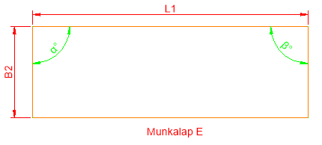
Munkalap - E1 | Elem. Nr.
 | Munkalap
 | Élzáró anyag
 | Mennyiség
 | L1 (200-4050)
 | B2 (300-900)
 | Élzárás | BAL | JOBB
 |  | L1
 | α
 | β
Megjegyzés: |  |  |  | Az α és β szög alapesetben 90°

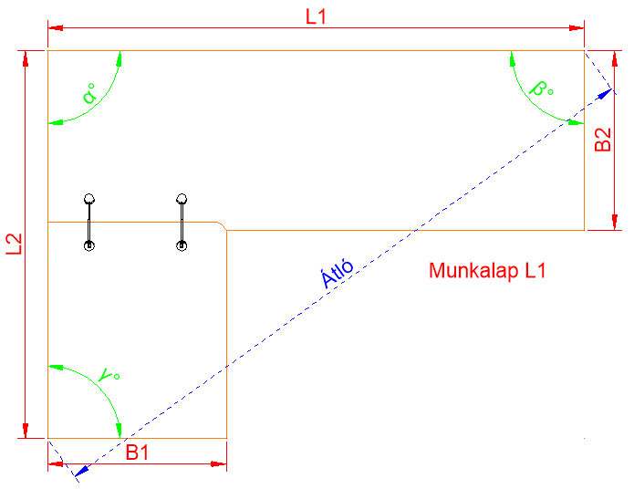
Munkalap - L1 | Elem. Nr.
 | Lapanyag
 | Élzáró anyag
 | Mennyiség
 | L1 (800-4050)
 | L2 (800-4350)
 | B1 (300-900)
 | B2 (300-900)
 | Élzárás | B1 | B2
 |  | L1 | L2
 | α
 | β
 | γ
 | Átló
Megjegyzés: |  |  |  | Igény esetén kérjük, hogy vagy csak az α szöggel, vagy csak az átlóval adjon meg pult alakot.

 |  |  |  | Az β és γ szög alapesetben 90°

A szürke mezőket kitöltve küldje vissza részünkre a megfelelő fax számra/email címre.
Ha a maradékot nem kéri vagy személyes átvételkor nem viszi el, a tárolását nem tudjuk vállalni és megsemmisítésre kerül.
 |  | Ajánlatkérés Megrendelés |  |  | Magyarázat
 |  | Maradékot hozzácsomagolni
Megrendelő neve: |  |  |  | Elem.Nr.: | Szabászati megrendelőnek megfelelően
Címe (számlacím): |  |  |  | Munkalap: | JAFHolz munkalap kollekcióból választani
Tel. / Fax: |  |  |  | Élzáró anyag: | JAFHolz élanyag kollekcióból választani
Szállítási cím: |  |  |  | Méretezés: | Csak a megadott határok között
Személyes elvitel: |  |  |  |  | L1,2…: Hosszúság, B1,2…: Szélesség Szálirányt a rajzokon jelölni!
Vevőkód: |  |  |  | Megjegyzés:
Megrendelés dátuma:
Kívánt szállítási határidő:
Megrendelés száma:
Megrendelés esetén érvényes az Általános és Szállítási Szabályzat. / Az árak 3 hónapig érvényesek, Áfa nélkül értendőek
A méreteket minden esetben miliméterben kérjük megadni!
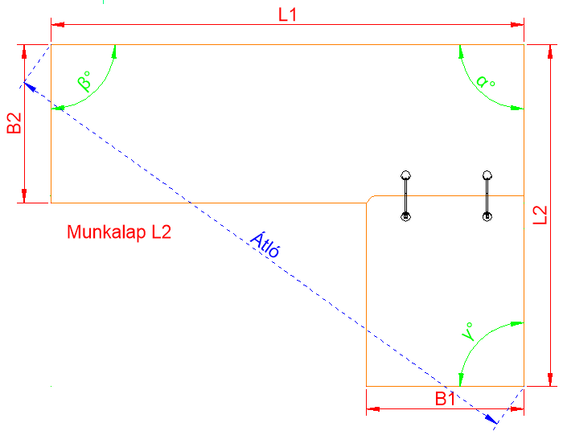
Munkalap - L2 | Elem. Nr.
 | Lapanyag
 | Élzáró anyag
 | Mennyiség
 | L1 (800-4050)
 | L2 (800-4350)
 | B1 (300-900)
 | B2 (300-900)
 | Élzárás | B1 | B2
 |  | L1 | L2
 | α
 | β
 | γ
 | Átló
Megjegyzés: |  |  |  | Igény esetén kérjük, hogy vagy csak az α szöggel, vagy csak az átlóval adjon meg pult alakot.

 |  |  |  | Az β és γ szög alapesetben 90°

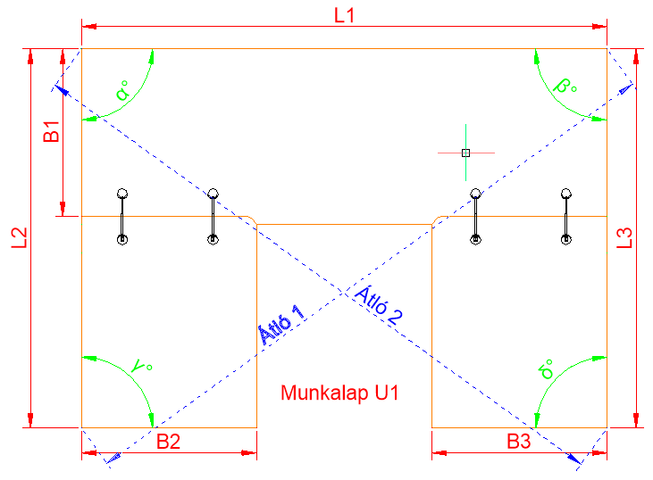
Munkalap - U1 | Elem. Nr.
 | Lapanyag
 | Élzáró anyag
 | Mennyiség
 | L1 (1000-4050)
 | L2 (800-4350)
 | L3 (800-4350)
 | B1 (300-900)
 | B2 (300-900)
 | B3 (300-900)
 | Élzárás | B2 | B3
 |  | L1 | L2
 |  | L3
 | α
 | β
 | γ |  |  | Igény esetén kérjük, hogy vagy csak az α és β szöggel, vagy csak a két átlóval adjon meg pult alakot.
 | δ
 | Átló 1 |  |  | Az γ és δ szög alapesetben 90°
 | Átló 2
Megjegyzés:

A szürke mezőket kitöltve küldje vissza részünkre a megfelelő fax számra/email címre.
Ha a maradékot nem kéri vagy személyes átvételkor nem viszi el, a tárolását nem tudjuk vállalni és megsemmisítésre kerül.
 |  | Ajánlatkérés Megrendelés |  |  | Magyarázat
 |  | Maradékot hozzácsomagolni
Megrendelő neve: |  |  |  | Elem.Nr.: | Szabászati megrendelőnek megfelelően
Címe (számlacím): |  |  |  | Munkalap: | JAFHolz munkalap kollekcióból választani
Tel. / Fax: |  |  |  | Élzáró anyag: | JAFHolz élanyag kollekcióból választani
Szállítási cím: |  |  |  | Méretezés: | Csak a megadott határok között
Személyes elvitel: |  |  |  |  | L1,2…: Hosszúság, B1,2…: Szélesség Szálirányt a rajzokon jelölni!
Vevőkód: |  |  |  | Megjegyzés:
Megrendelés dátuma:
Kívánt szállítási határidő:
Megrendelés száma:
Megrendelés esetén érvényes az Általános és Szállítási Szabályzat. / Az árak 3 hónapig érvényesek, Áfa nélkül értendőek
A méreteket minden esetben miliméterben kérjük megadni!
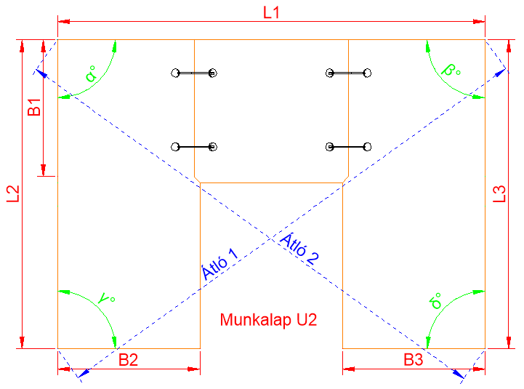
Munkalap - U2 | Elem. Nr.
 | Lapanyag
 | Élzáró anyag
 | Mennyiség
 | L1 (1000-4350)
 | L2 (800-4050)
 | L3 (800-4050)
 | B1 (300-900)
 | B2 (300-900)
 | B3 (300-900)
 | Élzárás | B2 | B3
 |  | L1 | L2
 |  | L3
 | α
 | β
 | γ |  |  | Igény esetén kérjük, hogy vagy csak az α és β szöggel, vagy csak a két átlóval adjon meg pult alakot.
 | δ
 | Átló 1 |  |  | Az γ és δ szög alapesetben 90°
 | Átló 2
Megjegyzés:
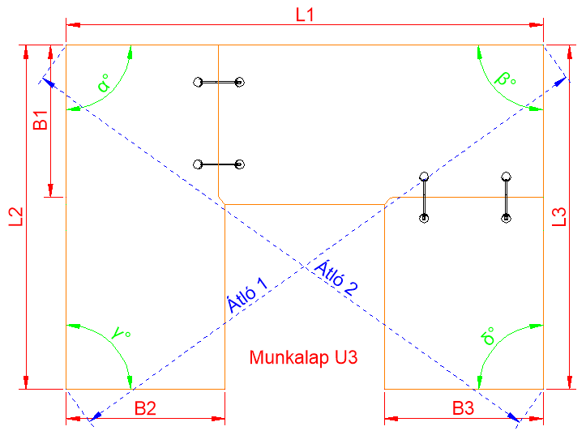
Munkalap - U3 | Elem. Nr.
 | Lapanyag
 | Élzáró anyag
 | Mennyiség
 | L1 (1000-4350)
 | L2 (800-4050)
 | L3 (800-4050)
 | B1 (300-900)
 | B2 (300-900)
 | B3 (300-900)
 | Élzárás | B2 | B3
 |  | L1 | L2
 |  | L3
 | α
 | β
 | γ |  |  | Igény esetén kérjük, hogy vagy csak az α és β szöggel, vagy csak a két átlóval adjon meg pult alakot.
 | δ
 | Átló 1 |  |  | Az γ és δ szög alapesetben 90°
 | Átló 2
Megjegyzés:

A szürke mezőket kitöltve küldje vissza részünkre a megfelelő fax számra/email címre.
Ha a maradékot nem kéri vagy személyes átvételkor nem viszi el, a tárolását nem tudjuk vállalni és megsemmisítésre kerül.
 |  | Ajánlatkérés Megrendelés |  |  | Magyarázat
 |  | Maradékot hozzácsomagolni
Megrendelő neve: |  |  |  | Elem.Nr.: | Szabászati megrendelőnek megfelelően
Címe (számlacím): |  |  |  | Munkalap: | JAFHolz munkalap kollekcióból választani
Tel. / Fax: |  |  |  | Élzáró anyag: | JAFHolz élanyag kollekcióból választani
Szállítási cím: |  |  |  | Méretezés: | Csak a megadott határok között
Személyes elvitel: |  |  |  |  | L1,2…: Hosszúság, B1,2…: Szélesség Szálirányt a rajzokon jelölni!
Vevőkód: |  |  |  | Megjegyzés:
Megrendelés dátuma:
Kívánt szállítási határidő:
Megrendelés száma:
Megrendelés esetén érvényes az Általános és Szállítási Szabályzat. / Az árak 3 hónapig érvényesek, Áfa nélkül értendőek
A méreteket minden esetben miliméterben kérjük megadni!
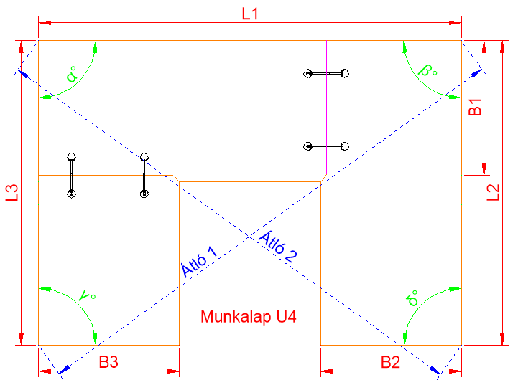
Munkalap - U3 | Elem. Nr.
 | Lapanyag
 | Élzáró anyag
 | Mennyiség
 | L1 (1000-4350)
 | L2 (800-4050)
 | L3 (800-4050)
 | B1 (300-900)
 | B2 (300-900)
 | B3 (300-900)
 | Élzárás | B2 | B3
 |  | L1 | L2
 |  | L3
 | α
 | β
 | γ |  |  | Igény esetén kérjük, hogy vagy csak az α és β szöggel, vagy csak a két átlóval adjon meg pult alakot.
 | δ
 | Átló 1 |  |  | Az γ és δ szög alapesetben 90°
 | Átló 2
Megjegyzés:

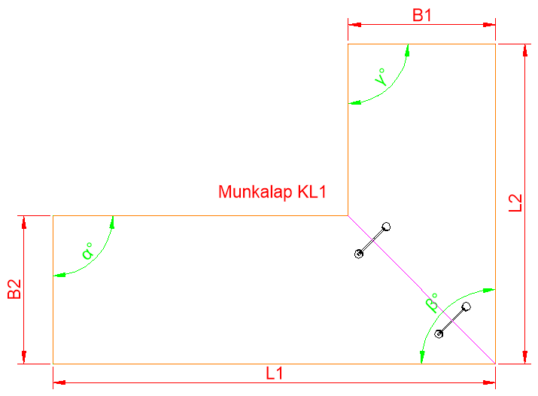
Munkalap - L1 | Elem. Nr.
 | Lapanyag
 | Élzáró anyag
 | Mennyiség
 | L1 (800-4050)
 | L2 (800-4350)
 | B1 (300-900)
 | B2 (300-900)
 | Élzárás | B1 | B2
 |  | L1 | L2
 | α
 | β
 | γ
Megjegyzés:

 |  |  |  | Az α, β, γ szög alapesetben 90°

A szürke mezőket kitöltve küldje vissza részünkre a megfelelő fax számra/email címre.
Ha a maradékot nem kéri vagy személyes átvételkor nem viszi el, a tárolását nem tudjuk vállalni és megsemmisítésre kerül.
 |  | Ajánlatkérés Megrendelés |  |  | Magyarázat
 |  | Maradékot hozzácsomagolni
Megrendelő neve: |  |  |  | Elem.Nr.: | Szabászati megrendelőnek megfelelően
Címe (számlacím): |  |  |  | Munkalap: | JAFHolz munkalap kollekcióból választani
Tel. / Fax: |  |  |  | Élzáró anyag: | JAFHolz élanyag kollekcióból választani
Szállítási cím: |  |  |  | Méretezés: | Csak a megadott határok között
Személyes elvitel: |  |  |  |  | L1,2…: Hosszúság, B1,2…: Szélesség Szálirányt a rajzokon jelölni!
Vevőkód: |  |  |  | Megjegyzés:
Megrendelés dátuma:
Kívánt szállítási határidő:
Megrendelés száma:
Megrendelés esetén érvényes az Általános és Szállítási Szabályzat. / Az árak 3 hónapig érvényesek, Áfa nélkül értendőek
A méreteket minden esetben miliméterben kérjük megadni!
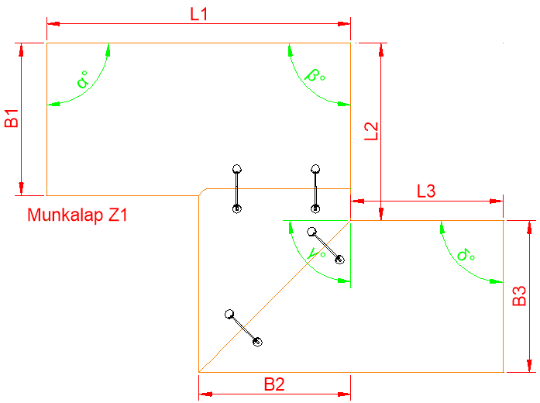
Munkalap - Z1 | Elem. Nr.
 | Lapanyag
 | Élzáró anyag
 | Mennyiség
 | L1 (1000-4050)
 | L2 (800-4350)
 | L3 (800-4350)
 | B1 (300-900)
 | B2 (300-900)
 | B3 (300-900)
 | Élzárás | B2 | B3
 |  | L1 | L2
 |  | L3
 | α
 | β
 | γ
 | δ |  |  | Az α, β, γ, δ szög alapesetben 90°

Igény esetén egyedi pultösszemarást kérjük ide rajzoljon!

